상품제안서
아이스쿨 바스비치타올 | 상품코드: F24051

 |  |  |  |  |  |  | 02-412-0044 | www.easy1.co.kr
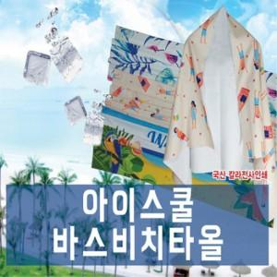

【상세/제작정보】 | 다양한 야외할동 필수품

【인쇄/포장옵션】 | 실크 / 포장불가능

【공급단가】 | 수량 | 50~ | 100~ | 500~ | 1,000~ | 2,000~
*VAT별도 | 단가 | 16,250원 | 15,990원 | 15,600원 | 15,210원 | 14,950원

【상품 URL】 | https://dev.easy1.co.kr:443/src/goods_detail.php?gdno=24051

